景点门票
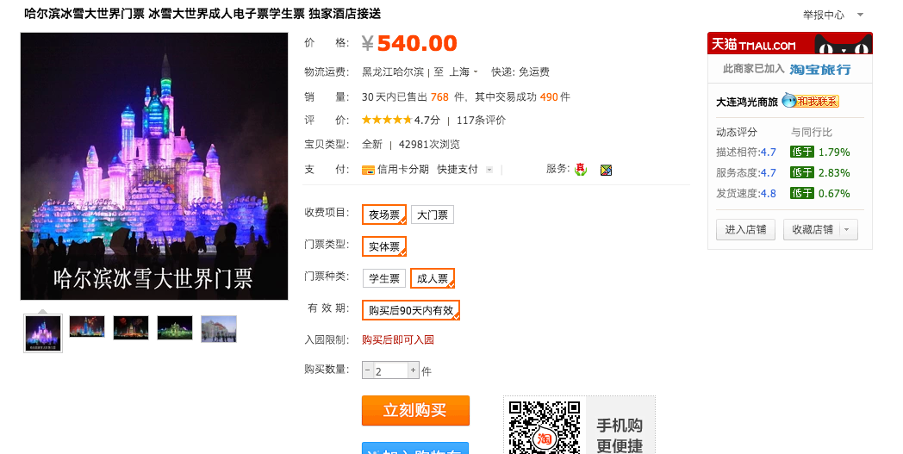
景点 | 备注 | 人均
冰雪大世界成人门票 | http://item.taobao.com/item.htm?spm=2013.1.0.0.k9Z9MR&id=18516323039 | 270

total |  | 270

